关系图
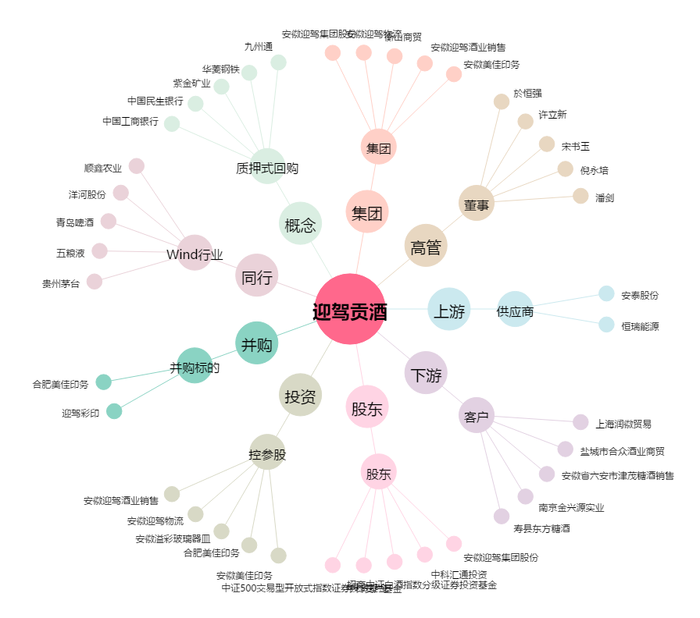
迎驾贡酒[603198.SH] - 关系概览图

